tabulka
Příloha č.1 - „Dodávka nábytku – kancelářská křesla a židle“ - technická specifikace
P.č. | Komodita | Počet/ks | Cena/ks | Cena celkem (bez DPH) | Minimální požadované technické parametry | Kategorie | Poznámka barva-počet ks | COM_ID | Obrázek
1 | Kancelářské křeslo otočné s podhlavníkem | 5 |  | 0.00 | Kancelářská židle otočná s podhlavníkem • Mechanika synchronní s horizontálním posunem sedáku, 5 polohami aretace, nastavením tuhosti dle váhy uživatele • Kříž pětiramenný - leštěný hliník • Kolečka prům. 65 cm na měkký povrch-koberec • Opěrka hlavy stavitelná (3D) v černé prodyšné síťovině • Područky černé stavitelné (4D)výškově i hloubkově, otočné s horní měkčenou dotykovou plochou • Opěrka bederní výškově i hloubkově stavitelná (3D) • Výška sedu min. 44 cm, max. 60 cm • Šířka sedu min. 50 cm, hloubka sedu min. 45 cm, max. 50 cm • Sedák čalouněný, barva viz "Poznámka", výplň studená pěna • Výška židle celková min. 100 cm, max. 135 cm • Opěrák výškově stavitelný, čalouněný ze samonosné černé síťoviny • Otěruvzdornost min. 150 000 cyklů• Nosnost min. 130 kg (např. typ JOO) Záruční doba 5 let | Sedadla-křesla otočná | červenooranžová - 3 ks černá - 2 ks | -4832 | 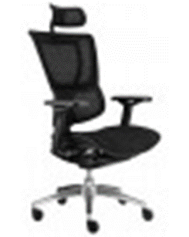
2 | Konferenční židle | 6 |  | 0.00 | Konferenční židle s područkami • Kostra ocelová v provedení chrom • Područky jsou součástí konstrukce • Výška sedu min. 44 cm, max. 48 cm • Šířka sedu min. 46 cm, max. 50 cm • Hloubka sedu min. 45 cm, max. 48 cm • Sedák čalouněný, materiál 100 % polyester, barva viz "Poznámka" • Opěrák černá samonosná síťovina •. Výška židle min. 80 cm, max. 95 cm • Židle je stohovatelná • Otěrovzdornost min. 150 000 cyklů • Nosnost min. 130 kg (např. typ Lara síť Prokur) Záruční doba 5 let | Židle-konferenční | červenooranžová - 6 ks | -5650 | 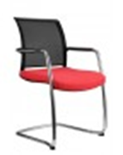
 |  | 11 |  | 0.00

 | Uchazeč vyplní žlutě označená pole

 | K nabídce přiložte produktový list nebo přesnou specifikaci a foto předmětu koupě, u položky č. 1 Prohlášení výrobce, že židle splňuje požadavky zdravotní židle.

 | Montáž požadována

